部署图
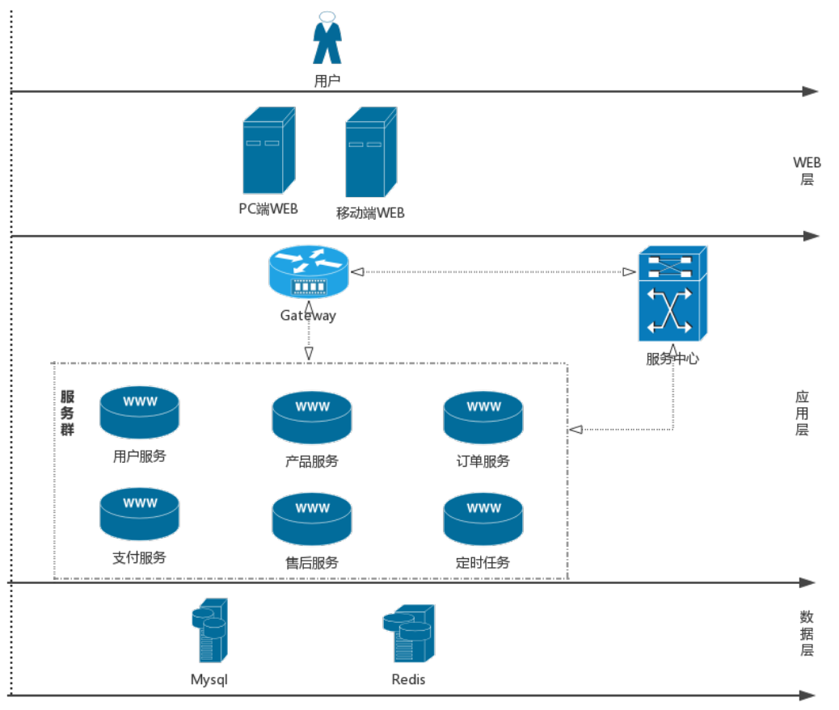
说明： 1、WEB层： 包括PC端服务器和移动端服务器。 2、应用层： 包括服务网关（Gateway）、服务群、服务中心（Zookeeper）。 3、数据层： 包括业务数据库和缓存数据库。 部署分两个阶段： 第一阶段（用户量少）： 1、WEB层 PC端服务器和移动端服务器部署在一台物理机（或虚拟机）上，用Nignx做WEB服务 器。 2、应用层 服务网关（Gateway）和服务群部署在一台物理机（或虚拟机）上，以Jar形式运 行。 服务中心用Zookeeper实现，可与其他项目共用。 3、数据层 服务器可与其他项目共用。 此阶段为集中部署，所有服务器可部署在一台物理机（或虚拟机）上，服务器的内存 16G，硬盘500G。 第二阶段（用户量大）： 1、WEB层 PC端服务器和移动端服务器分别部署在一台物理机（或虚拟机）上，用Nignx做WEB 服务器。 2、应用层 服务网关（Gateway）单独部署在一台物理机（或虚拟机）上；服务群用两台物理 机（或虚拟机）部署，每一台物理机（或虚拟机）都部署所有服务；服务中心由三 台物理机（或虚拟机）做集群，提供高可用。 3、数据层 服务器可与其他项目共用。 此阶段是分布式部署，各个服务器内存4G或8G，硬盘500G。

